关系图
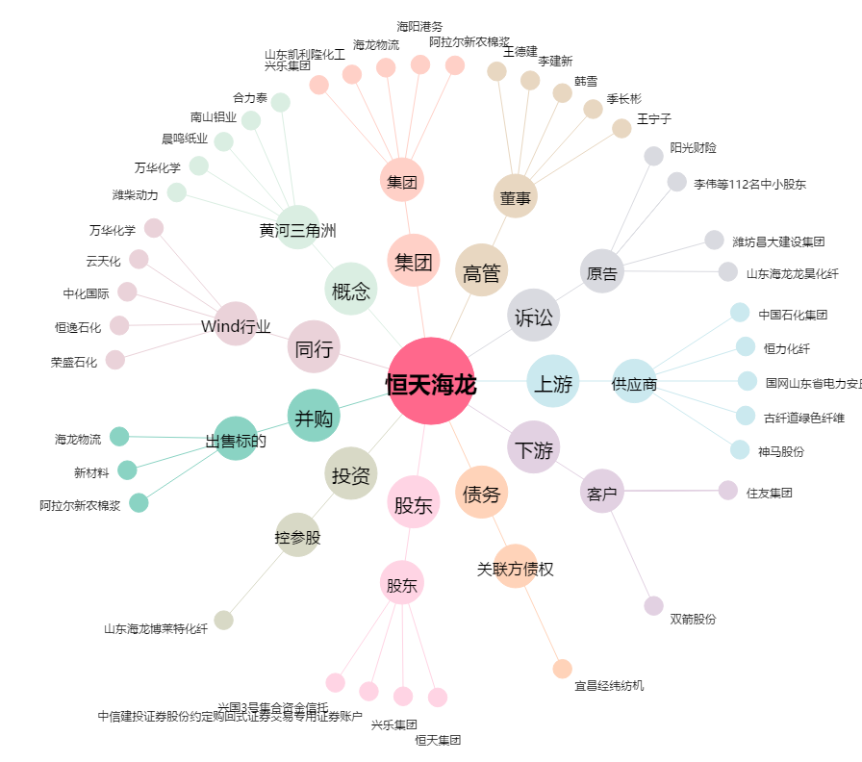
恒天海龙[000677.SZ] - 关系概览图

